المقدمة
لاتنسونا بصالح دعاؤكم
خبير اكسيل
محمد الريفى
Mohamed ELrify

للتواصل
الصفحة الشخصية | https://www.facebook.com/mohamed.elrify2
البريد الالكترونى | xls.financial@gmail.com
التليفون | +02-01026059594
صفحات التواصل الاجتماعى الخاصة بخبير اكسيل
صفحة خبير اكسيل | https://www.facebook.com/xlxpert/
جروب خبير اكسيل | https://www.facebook.com/groups/GROUP.xlxpert
دورات خبير اكسيل | https://www.facebook.com/excelexpertacademy | إعلانات الدورات
twitter | https://twitter.com/XlsElrify
linkedin | https://www.linkedin.com/in/mohamed-elrify-740533110/

نص القانون
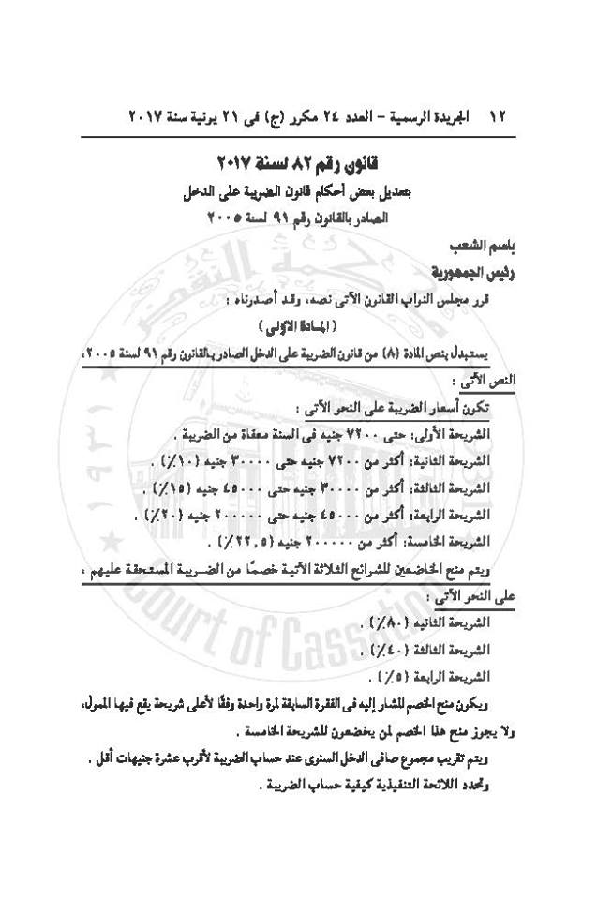

قانون رقم ( 82 ) لسنة 2017
بتعديل بعض أحكام قانون الضريبة علي الدخل
الصادر بالقانون رقم 91 لسنة 2005
نشر بالجريدة الرسمية - العدد 24 مكرر (ج) فى 21 يونيه سنة 2017
باسم الشعب
رئيس الجمهورية
قرر مجلس النواب القانون الآتى نصه ، وقد أصدرناه،
المادة الأولى
يستبدل بنص المادة (8) من قانون الضريبة على الدخل الصادر بالقانون رقم 91 لسنة 2005،
تكون أسعار الضريبة على النحو الآتى:
الشريحة الأولى : حتى 7200 جنيه في السنة (معفاة من الضريبة).
الشريحة الثانية : أكثر من 7200 جنيه حتى 30000 (10%) .
الشريحة الثالثة : أكثر من 30000 جنيه حتى 45000 (15%).
الشريحة الرابعة : أكثر من 45000 جنيه حتى 200000 جنيه (20%).
الشريحة الخامسة : أكثر من 200000 جنيه (5. 22 %).
ويتم منح الخاضعين للشرائح الثلاثة الآتية خصمًا من الضريبة المستحقة عليهم ، على النحو التالى:
الشريحة الثانية (80%).
الشريحة الثالثة (40%).
الشريحة الرابعة (5%).
ويكون منح الخصم المشار إليه فى الفقرة السابقة لمرة واحدة وفقًا لأعلى شريحة يقع فيها الممول، ولا يجوز منح هذا الخصم لمن يخضعون للشريحة الخامسة.
ويتم تقريب مجموع صافي الدخل السنوي عند حساب الضريبة لأقرب عشرة جنيهات أقل، وتحدد اللائحة التنفيذية كيفية حساب الضريبة.
المادة الثانية
تسرى أحكام المادة السابقة على النحو الآتى:
أولاً: بالنسبة لممولى المرتبات وما فى حكمها اعتباراً من أول الشهر الثانى لتاريخ نشر هذا القانون في الجريدة الرسمية.
ثانًيًا: بالنسبة لممولي النشاط التجاري أو المهني أو غير التجاري أو إيرادات الثروة العقارية، اعتباراً من الفترة الضريبية التي تنتهي بعد تاريخ نشر هذا القانون فى الجريدة الرسمية.
المادة الثالثة
ينشر هذا القانون فى الجريدة الرسمية، ويعمل به من اليوم التالى لتاريخ نشره.
يبصم هذا القانون بخاتم الدولة، وينفذ كقانون من قوانينها.
صدر برئاسة الجمهورية فى 26 رمضان سنة 1438 هـ
الموافق 21 يونيه سنة 2017 م
عبد الفتاح السيسى

الشرائح
اعداد : خبير اكسيل
محمد الريفى
حساب ضريبة كسب العمل وفقا للتعديلات الجديده في يونيو 2017

الشرائح | المبلغ من | المبلغ الى | سعر الضريبة | نسبة الخصم | مبلغ الضريبة | مبلغ االخصم | ملاحظات
الشريحة الأولى | 1 | 7200 | 0% | 0% | 0 | 0 | يمنح مبلغ الخصم مره واحده للشريحة التي يقع فيها الممول
الشريحة الثانية | 7201 | 30000 | 10% | 80% | 2280 | 1824
الشريحة الثالثة | 30001 | 45000 | 15% | 40% | 2250 | 900
الشريحة الرابعة | 45001 | 200000 | 20% | 5% | 31000 | 1550
الشريحة الخامسة | 200001 | فاكثر | 22.5% | 0% | 155000 | 0 | لايوجد خصم للشريحة الخامسة

مثال توضيحى | مبلغ الوعاء | 38800 |  | ادخل هنا المبلغ الخاضع للضريبة |  | الخصم مسحوب بناء على اجمالى الضريبة المستحقة وحسب اخر شريحة

اسم الشريحة | مبلغ الشريحة | نسبة الشريحة | ض الشريحة | اجمالى الضريبة | نسبة الخصم | مبلغ الخصم | الضريبة بعد الخصم (النهائية)
الشريحة الأولى | 7200 | 0% | 0 | 0 | 0% | 0 | `
الشريحة الثانية | 22800 | 10% | 2280 | 2280 | 0% | 0 | 0
الشريحة الثالثة | 8800 | 15% | 1320 | 3600 | 40% | 1440 | 2160 | 180
الشريحة الرابعه | 0 | 20% | 0 | 0 | 0% | 0 | 0
الشريحة الخامسة | 0 | 22.5% | 0 | 0 | 0% | 0 | 0
Mohamed ELrify
الاجمالى | 38800 |  | 3600 |  |  |  | 2160

المعادلات المستخدمة ويمكنك الوقوف في شريط الصيغة ومشاهدة او نسخ او تعديل الصيغة

مثال تفصيلى
قمنا هنا بتشريح المبلغ الواحد الذى يخضع للضريبة
صافي الإيراد السنوي الخاضع للضريبة | 45000 |  | ادخل المبلغ يدويا
تشريح تفصيلى للمبلغ الخاضع للضريبى
اسم الشريحة | مبلغ الشريحة | نسبة الشريحة | الضريبة | اجمالى الضريبة | نسبة الخصم | مبلغ الخصم | الضريبة بعد الخصم
الشريحة الأولى | 7200 | 0% | 0 | 0 | 0% | 0 | 0
الشريحة الثانية | 22800 | 10% | 2280 | 2280 | 80% | 0 | 0
الشريحة الثالثة | 15000 | 15% | 2250 | 4530 | 40% | 1812 | 2718
الشريحة الرابعه | 0 | 20% | 0 | 0 | 5% | 0 | 0
الشريحة الخامسة | 0 | 22.5% | 0 | 0 | 0% | 0 | 0
الاجمالى | 45000 |  | 4530 |  |  |  | 2718

وهنا اذا رغبت فى عمل كشف للموظفين بحساب الضريبة ولكن بمعادلات تفصلية توضح الخصم والمبلغ بعد التقريب
اسم الموظف | الوعاء | الضريبة | نسبة الخصم | مبلغ الخصم | الضريبة المستحقة
محمد1 | 45000 | 4530 | 40% | 1812 | 2718
محمد2 | 30010 | 2281.5 | 40% | 912.6 | 1368.9
محمد3 | 203000 | 36205 | 0% | 0 | 36205
محمد4 | 204000 | 36430 | 0% | 0 | 36430

او بمعادلة واحدة فقط

وهنا اذا رغبت فى عمل كشف للموظفين بحساب الضريبة ولكن بمعادلة واحدة
ضع هنا الاستحقات والاستقطاعات بما فيها الاعفاء الشخصى 7000ج
لان المعادلة الهدف منها حساب الضريبة على الوعاء النهائى
اسم الموظف | الاستحقاقات | الاستقطاعات | الوعاء | الضريبة
محمد1 |  |  | 5000 | 0
محمد2 |  |  | 30000 | 456
محمد3 |  |  | 45000 | 2718
محمد4 |  |  | 200000 | 33753.5
محمد5 |  |  | 355000 | 70405
محمد6 |  |  | 510000 | 105280
محمد7 |  |  | 665000 | 140155

